BalanceData
전략 포지셔닝 맵 (4사분면 분석)
 | Beryl M762 |  | ACE32 |  | AKM |  | Groza |  | Mutant |  | M416 |  | AUG |  | SCAR-L |  | FAMAS |  | K2 |  | G36C |  | M16A4
2.7 | 44 | 2.1 | 43 | 2.5 | 47 | 2.3 | 47 | 2.3 | 49 | 1.8 | 40 | 2 | 41 | 1.8 | 41 | 2.2 | 39 | 2 | 41 | 2.1 | 41 | 2 | 43
데미지 | 62.857142857
탄속 | 71.5
RPM | 77.777777778
DPS | 64.125
수직 | 50
수평 | 40
장전 | 35
이름 | 사진영역 | 데미지 | 탄속 | 탄창 | RPM | DPS | 수직반동 | 수평반동 | 장전속도 | 탄약 | 사격모드 | 시각화
■ ASSAULT RIFLES (AR)
Beryl M762 | 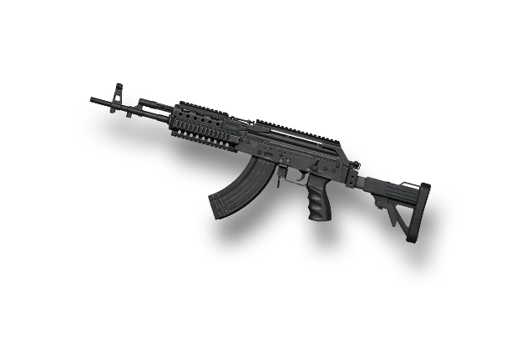 | 44 | 715 | 30 | 700 | 513 | 1.5 | 1.2 | 2.6 | 7.62 | 단발/3점사/연사
데미지 | 61.428571429
탄속 | 72
RPM | 75.555555556
DPS | 60.875
수직 | 60
수평 | 55
장전 | 45
ACE32 | 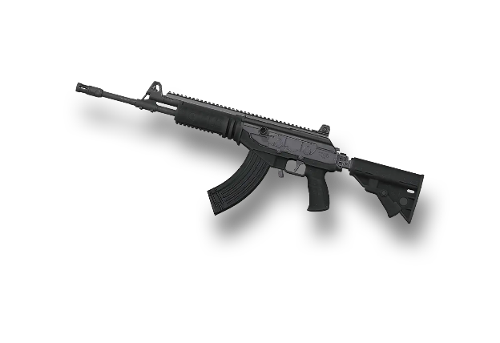 | 43 | 720 | 30 | 680 | 487 | 1.2 | 0.9 | 2.2 | 7.62 | 단발/연사
데미지 | 67.142857143
탄속 | 71.5
RPM | 66.666666667
DPS | 58.75
수직 | 53.333333333
수평 | 45
장전 | 32.5
AKM | 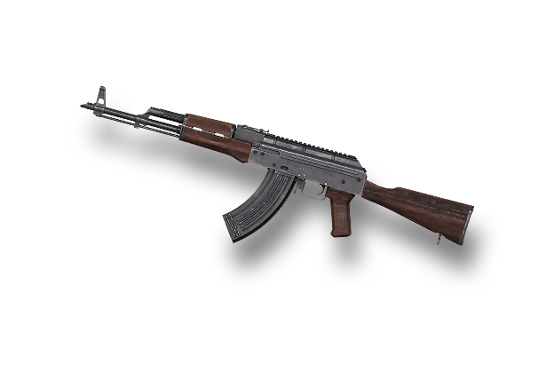 | 47 | 715 | 30 | 600 | 470 | 1.4 | 1.1 | 2.7 | 7.62 | 단발/연사
데미지 | 67.142857143
탄속 | 71.5
RPM | 83.333333333
DPS | 73.375
수직 | 56.666666667
수평 | 50
장전 | 45
Groza | 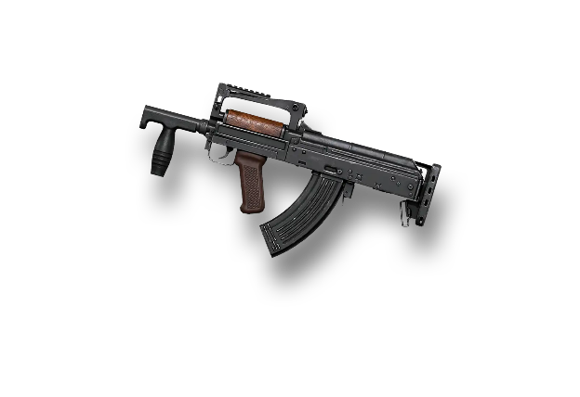 | 47 | 715 | 30 | 750 | 587 | 1.3 | 1 | 2.2 | 7.62 | 단발/연사
데미지 | 70
탄속 | 78
RPM | 66.666666667
DPS | 61.25
수직 | 56.666666667
수평 | 50
장전 | 45
Mutant | 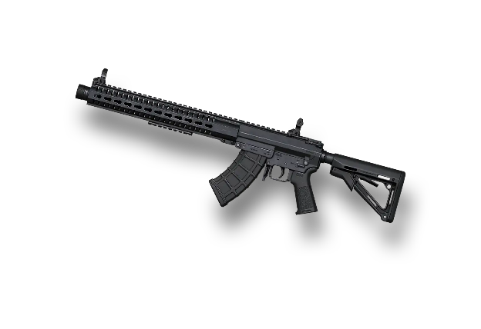 | 49 | 780 | 20 | 600 | 490 | 1.3 | 1 | 2.2 | 7.62 | 단발/2점사
데미지 | 57.142857143
탄속 | 88
RPM | 77.777777778
DPS | 58.25
수직 | 66.666666667
수평 | 60
장전 | 47.5
DMR 군 명중 효율 분석
 | Dragunov | SLR | SKS | Mk14 | Mini14 | Mk12 | QBU | AN-94 (Hybrid AR)
50m | 98 | 98 | 98 | 98 | 98 | 98 | 98 | 98
150m | 79.75 | 81.05 | 83 | 77.8 | 84.3 | 84.95 | 85.6 | 90.8
250m | 65.75 | 67.85 | 71 | 62.6 | 73.1 | 74.15 | 75.2 | 81.6
M416 | 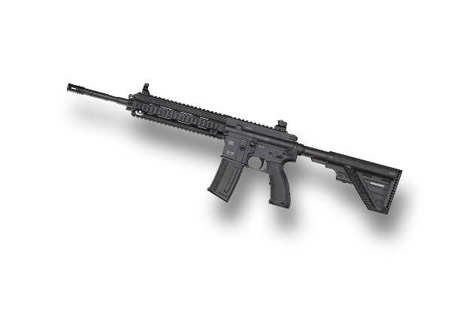 | 40 | 880 | 30 | 700 | 466 | 1 | 0.8 | 2.1 | 5.56 | 단발/연사
데미지 | 58.571428571
탄속 | 94
RPM | 83.333333333
DPS | 64
수직 | 63.333333333
수평 | 55
장전 | 42.5
AUG | 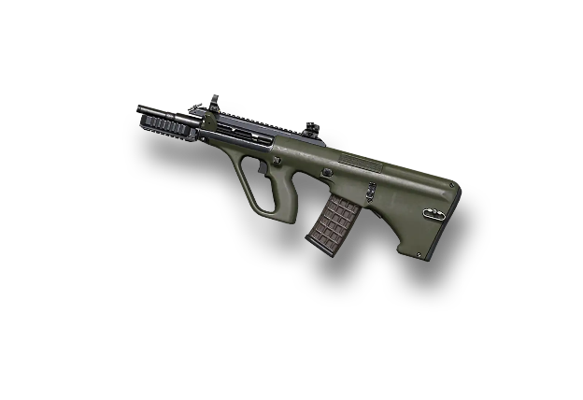 | 41 | 940 | 30 | 750 | 512 | 1.1 | 0.9 | 2.3 | 5.56 | 단발/연사
데미지 | 58.571428571
탄속 | 87
RPM | 66.666666667
DPS | 56.875
수직 | 66.666666667
수평 | 60
장전 | 45
SCAR-L | 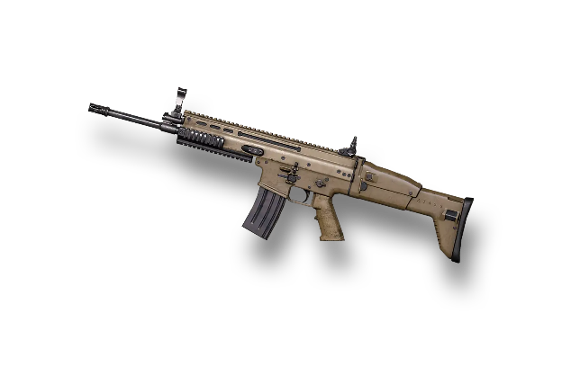 | 41 | 870 | 30 | 600 | 455 | 1 | 0.8 | 2.2 | 5.56 | 단발/연사
데미지 | 55.714285714
탄속 | 96
RPM | 100
DPS | 73.125
수직 | 60
수평 | 50
장전 | 40
FAMAS | 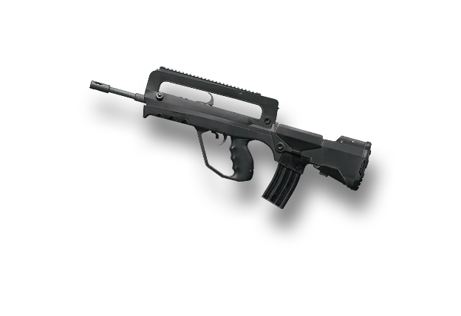 | 39 | 960 | 25 | 900 | 585 | 1.2 | 1 | 2.4 | 5.56 | 단발/3점사/연사
데미지 | 58.571428571
탄속 | 88
RPM | 77.777777778
DPS | 59.75
수직 | 63.333333333
수평 | 55
장전 | 47.5
K2 | 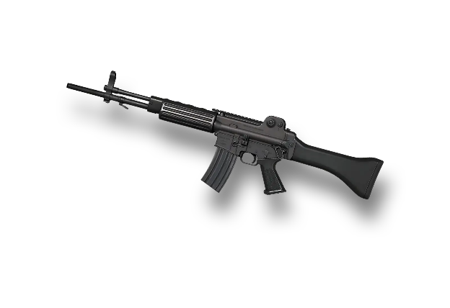 | 41 | 880 | 30 | 700 | 478 | 1.1 | 0.9 | 2.1 | 5.56 | 단발/3점사/연사
데미지 | 58.571428571
탄속 | 87
RPM | 72.222222222
DPS | 55.5
수직 | 66.666666667
수평 | 60
장전 | 47.5
QBZ | 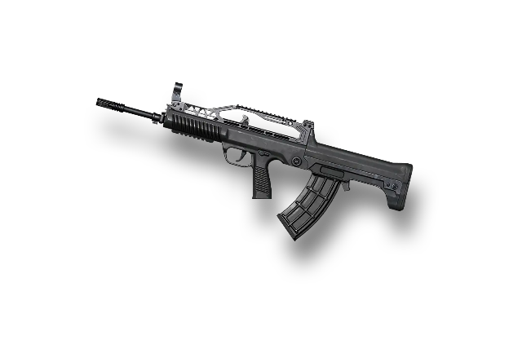 | 41 | 870 | 30 | 650 | 444 | 1 | 0.8 | 2.1 | 5.56 | 단발/연사
데미지 | 58.571428571
탄속 | 87
RPM | 83.333333333
DPS | 64
수직 | 60
수평 | 55
장전 | 45
AR 전수 비교: 연사 DPS
G36C | 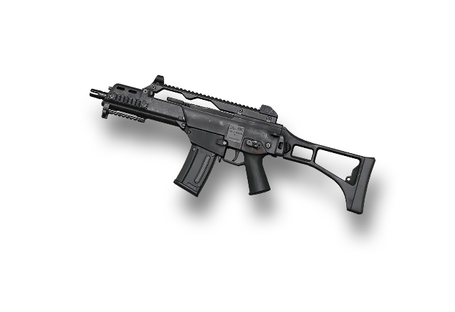 | 41 | 870 | 30 | 750 | 512 | 1.2 | 0.9 | 2.2 | 5.56 | 단발/연사
데미지 | 61.428571429
탄속 | 90
RPM | 88.888888889
DPS | 71.625
수직 | 63.333333333
수평 | 55
장전 | 45
M16A4 | 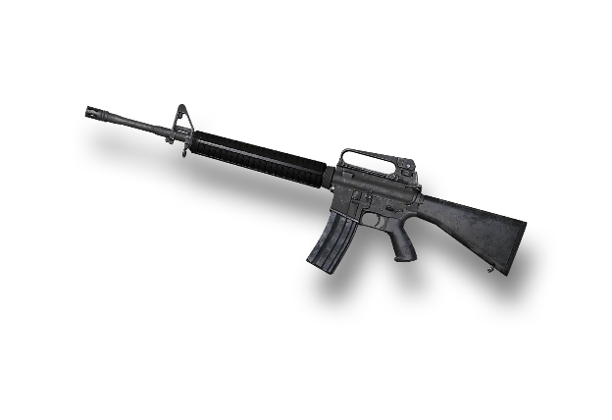 | 43 | 900 | 30 | 800 | 573 | 1.1 | 0.9 | 2.2 | 5.56 | 단발/3점사
데미지 | 61.428571429
탄속 | 90
RPM | 66.666666667
DPS | 53.75
수직 | 73.333333333
수평 | 70
장전 | 20
AN-94(New) | 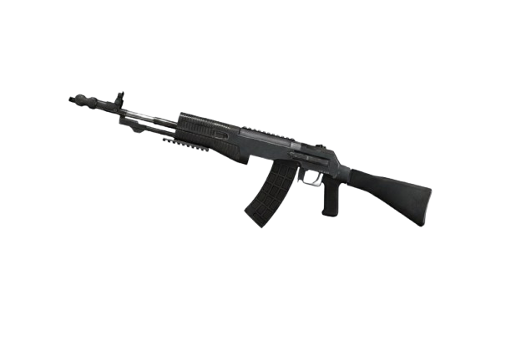 | 43 | 900 | 30 | 600 | 430 | 0.8 | 0.6 | 3.2 | 5.56 | 2점사/연사

데미지 | 41.428571429
탄속 | 29
RPM | 77.777777778
DPS | 42.25
수직 | 83.333333333
수평 | 85
장전 | 37.5
이름 | 사진영역 | 데미지 | 탄속 | 탄창 | RPM | DPS | 수직반동 | 수평반동 | 장전속도 | 탄약 | 사격모드 | 시각화
■ DESIGNATED MARKSMAN RIFLES (DMR)
VSS | 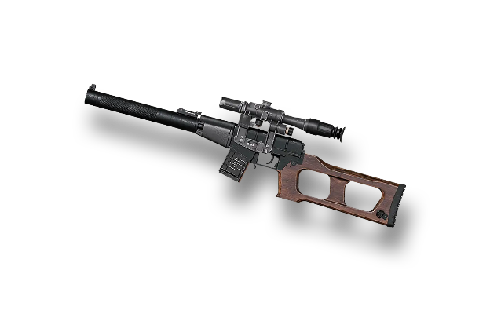 | 29 | 290 | 10 | 700 | 338 | 0.5 | 0.3 | 2.5 | 9 | 단발/연사
데미지 | 85.714285714
탄속 | 83
RPM | 16.666666667
DPS | 18.75
수직 | 16.666666667
수평 | 25
장전 | 25
Dragunov | 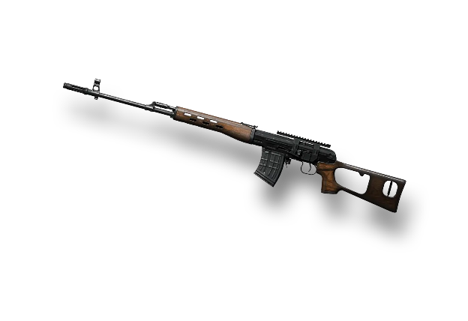 | 60 | 830 | 10 | 150 | 150 | 2.5 | 1.5 | 3 | 7.62 | 단발
데미지 | 82.857142857
탄속 | 84
RPM | 33.333333333
DPS | 36.25
수직 | 23.333333333
수평 | 30
장전 | 22.5
SLR | 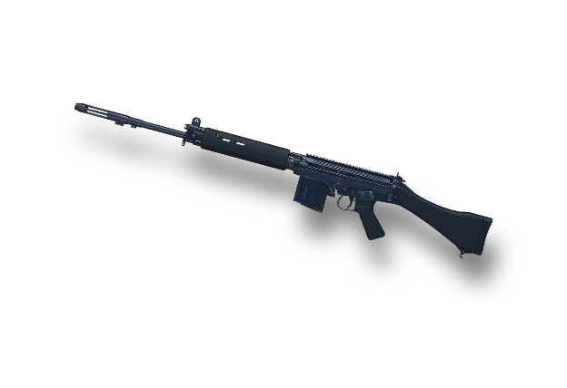 | 58 | 840 | 10 | 300 | 290 | 2.3 | 1.4 | 3.1 | 7.62 | 단발
데미지 | 75.714285714
탄속 | 80
RPM | 38.888888889
DPS | 38.625
수직 | 33.333333333
수평 | 40
장전 | 27.5
SKS | 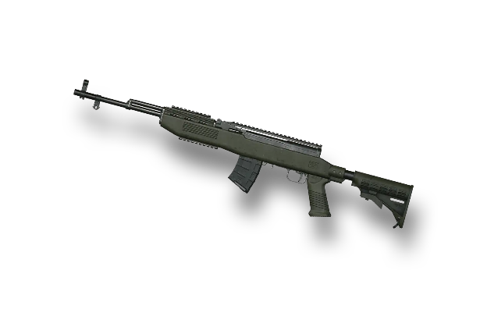 | 53 | 800 | 10 | 350 | 309 | 2 | 1.2 | 2.9 | 7.62 | 단발
데미지 | 87.142857143
탄속 | 80
RPM | 77.777777778
DPS | 88.875
수직 | 6.6666666667
수평 | 10
장전 | 22.5
Mk14 | 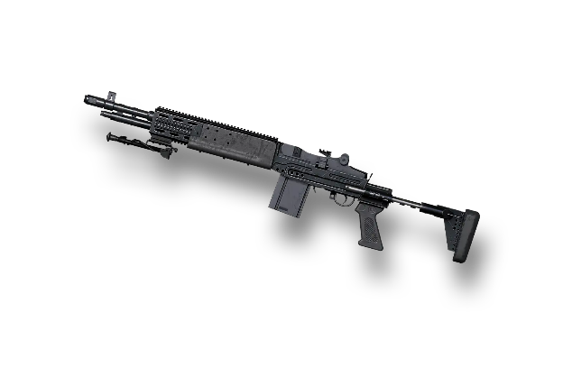 | 61 | 800 | 10 | 700 | 711 | 2.8 | 1.8 | 3.1 | 7.62 | 단발/연사
데미지 | 68.571428571
탄속 | 99
RPM | 50
DPS | 45
수직 | 40
수평 | 50
장전 | 40
Mini14 | 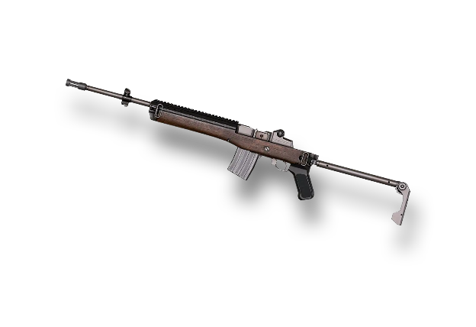 | 48 | 990 | 20 | 450 | 360 | 1.8 | 1 | 2.4 | 5.56 | 단발
데미지 | 72.857142857
탄속 | 93
RPM | 44.444444444
DPS | 42.5
수직 | 43.333333333
수평 | 55
장전 | 35
Mk12 | 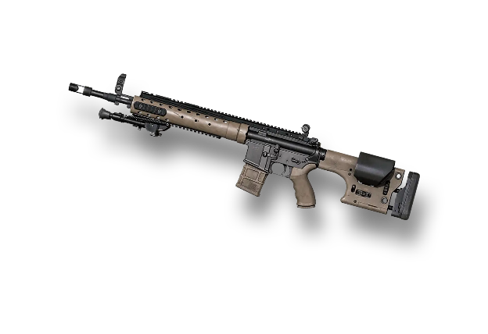 | 51 | 930 | 20 | 400 | 340 | 1.7 | 0.9 | 2.6 | 5.56 | 단발
데미지 | 68.571428571
탄속 | 94.5
RPM | 53.333333333
DPS | 48
수직 | 46.666666667
수평 | 60
장전 | 35
QBU | 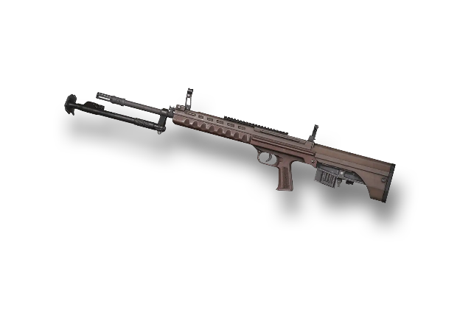 | 48 | 945 | 10 | 480 | 384 | 1.6 | 0.8 | 2.6 | 5.56 | 단발

